Sheet1
marco pastena: rimane il tasto elimina bozza anche se non è un utente creatore della bozza
richiamare decurtazione cancellabile- servizio getDecurtazioneCancellabile
problema di compatibilità di date da be e fe per la creazione nuova decurtazione- fuso orario sbagliato
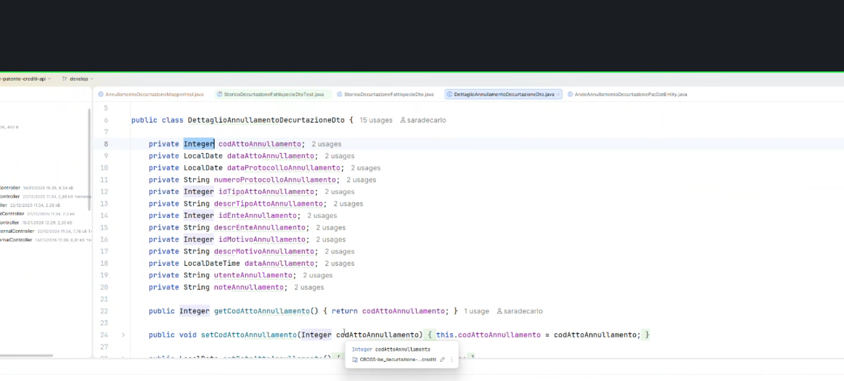
il controllo di univocità dell'atto scatta quando si da la conferma. Doveva essere bloccato prima?{ "dataAtto": "2025-07-13", "fattispecieList": [ { "identificativoFattispecie": 1, "lavoratori": [] } ], "dataProtocollo": "2026-01-15T23:00:00.000Z", "identificativoPatente": 443102, "codiceAtto": "AF94-4144-890B", "identificativoTipologiaAtto": 3, "identificativoEnte": 4, "numeroProtocollo": "minni" } Esiste già una decurtazione con lo stesso atto per la stessa patente

cod attoannullamento va messo come string

